蓝黄格子面料
 | 客户 | RA |  |  |  |  |  | 数量 | 360
 | 款式 | 长裤 |  |  |  |  |  | 交期

 | 主面料（只看颜色，不看款式） | 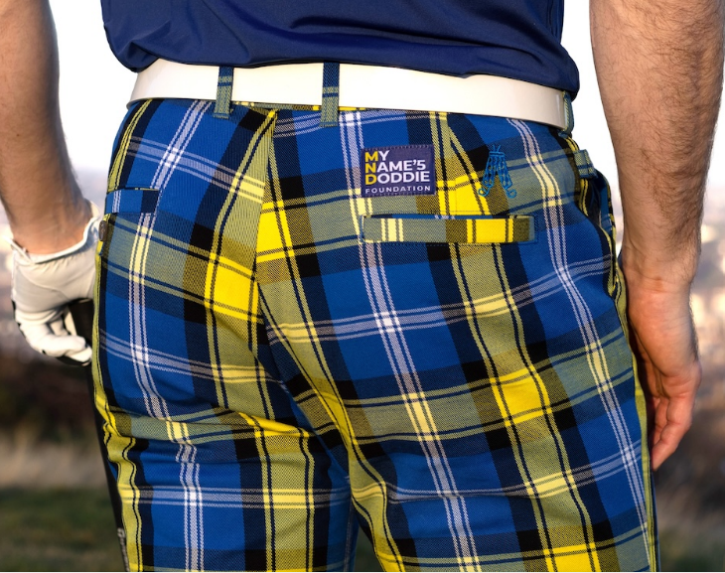 |  |  | 口袋布 | 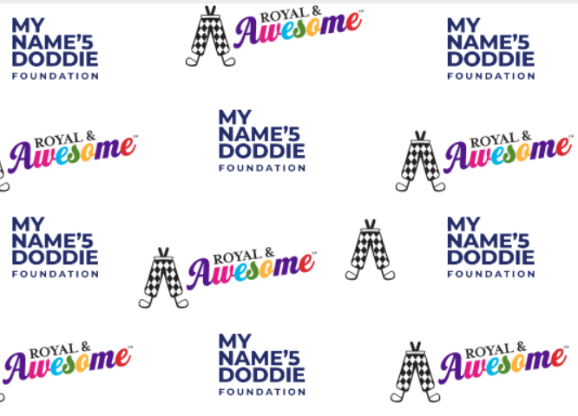
尺码 | 32/30 | 32/32 | 34/30 | 34/32 | 34/34 | 36/30 | 36/32 | 36/34 | 38/32 | 38/34 | 40/34 | 42/34 | 44/34 | TOTAL
SKU | RPDW3230 | RPDW3232 | RPDW3430 | RPDW3432 | RPDW3434 | RPDW3630 | RPDW3632 | RPDW3634 | RPDW3832 | RPDW3834 | RPDW4034 | RPDW4234 | RPDW4434
英国数量 | 10 | 10 | 40 | 10 | 40 | 10 | 40 | 20 | 30 | 20 | 10 | 10 | 0 | 250
美国数量 | 10 | 10 | 10 | 20 | 10 | 10 | 10 | 10 | 10 | 0 | 0 | 0 | 10 | 110

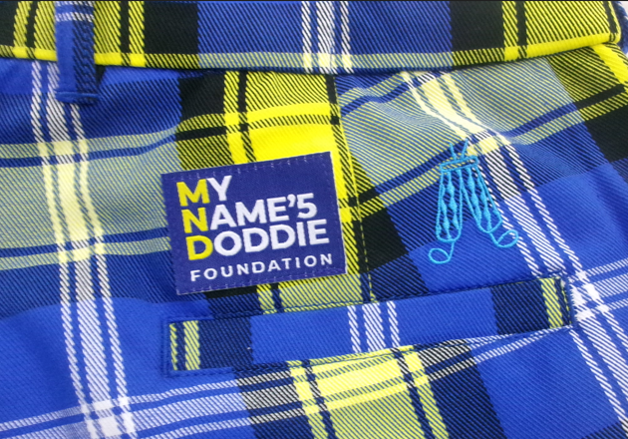
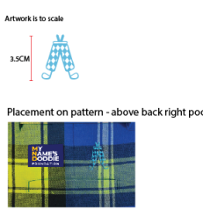
备注： | 该款口袋布和其他所有款不同，请注意区分。
 | 绣花是3.5CM蓝色

 | 这个花型的大吊牌和其他花型的大吊牌不同，注意区别。（如下图）

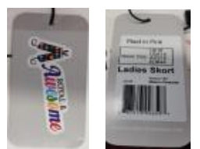
 | 用黑色橡筋

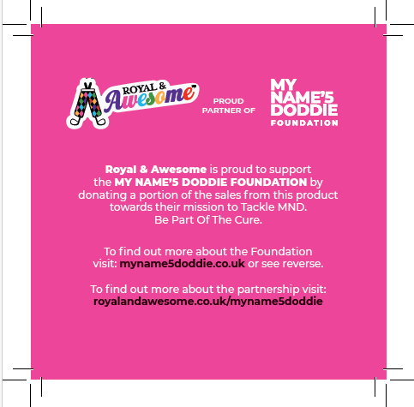

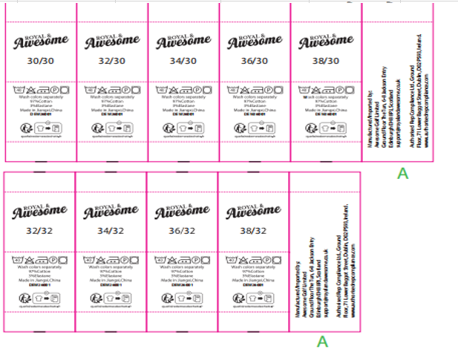
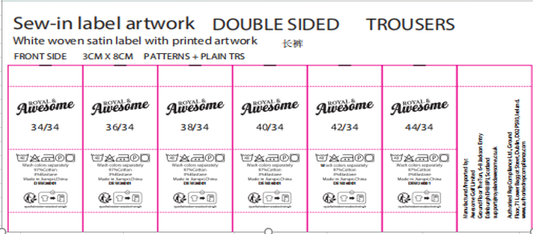
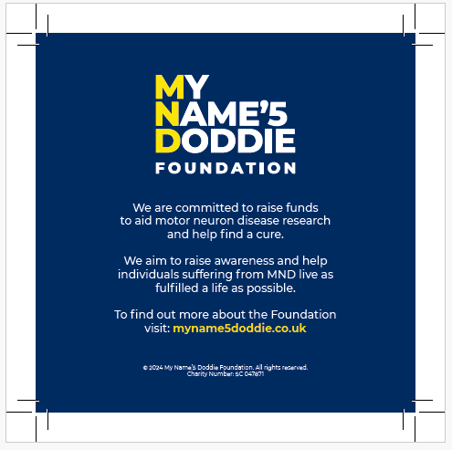

收货地址：江西省九江市湖口县国际商贸城8号楼2楼 景怡服饰 华水金 18079254666

